Fig. 1
1. Dépenses d’ES&VE et de R&T des collectivités territoriales au cours de la période 2020-2025

(en M€) | 2020 (d) | 2021 (d) | 2022 (d) | 2023 (d) | 2024 (sd) | 2025 (p)
Dépenses d'ES&VE | 618 | 748 | 676 | 695 | 743 | 816
Dépenses de R&T | 711 | 793 | 717 | 689 | 714 | 645
Total | 1329 | 1542 | 1393 | 1383 | 1457 | 1462
1. Dépenses d’ES&VE et de R&T des collectivités territoriales au cours de la période 2020-2025

Données : (d) : définitives, (sd) : semi-définitives, (p) : prévisionnelles.
Source : MESRE-SIES, enquête biennale sur le financement de la recherche et du transfert de technologie (R&T), de l'enseignement supérieur et de la vie étudiante (ES&VE) par les collectivités territoriales 2023 et 2025.
Champ : France ; conseils régionaux, conseils départementaux et assimilés, EPCI à financement propre d'une population totale de plus de 50 000 habitants, communes de plus de 30 000 habitants. D’autres collectivités ciblées sur les thématiques R&T et ES&VE par les partenaires du SIES sont également interrogées.

Fig. 2
2. Financement annuel moyen de la R&T par habitant sur la période 2022-2025
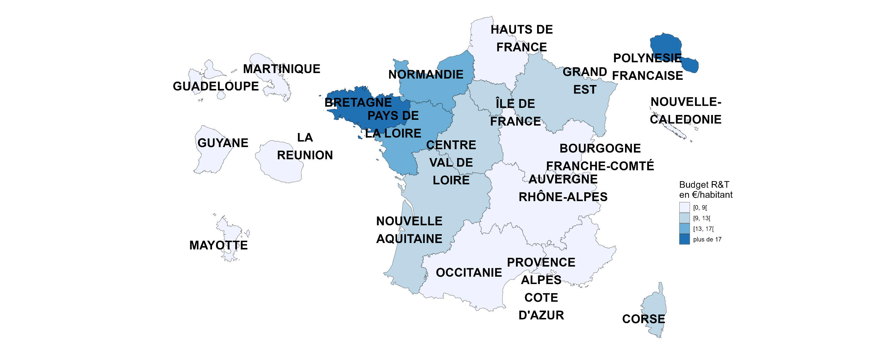
 | Moyenne du budget R&T en € par habitant
AUVERGNE-RHÔNE-ALPES | 8.4
BOURGOGNE-FRANCHE-COMTÉ | 8.8
BRETAGNE | 17.7
CENTRE-VAL DE LOIRE | 9.5
CORSE | 12.4
GRAND EST | 11.2
HAUTS-DE-FRANCE | 7.9
ILE-DE-FRANCE | 9.3
NORMANDIE | 14.2
NOUVELLE-AQUITAINE | 12.7
OCCITANIE | 6.8
PAYS DE LA LOIRE | 15.3
PROVENCE-ALPES-COTE D'AZUR | 6.8
GUADELOUPE | 2.9
GUYANE | n.c.
MARTINIQUE | 6.3
MAYOTTE | n.c.
LA RÉUNION | 6.9
POLYNÉSIE FRANÇAISE | 23.5
NOUVELLE-CALÉDONIE | 8.1

Données moyennes sur 2022-2025.
Sources : MESRE-SIES, enquête biennale sur le financement de la recherche et du transfert de technologie (R&T), de l'enseignement supérieur et de la vie étudiante (ES&VE) par les collectivités territoriales 2023 ; Insee, estimation de population des années 2022 à 2025 au 1er janvier 2026, recensement de population en Polynésie française 2022 ; ISEE, recensement de population en Nouvelle-Calédonie en 2025.
Champ : France ; conseils régionaux, conseils départementaux et assimilés, EPCI à financement propre d'une population totale de plus de 50 000 habitants, communes de plus de 30 000 habitants. D’autres collectivités ciblées sur les thématiques R&T et ES&VE par les partenaires du SIES sont également interrogées.

Fig. 3
3. Financement annuel moyen de l’ES&VE par étudiant sur la période 2022-2025
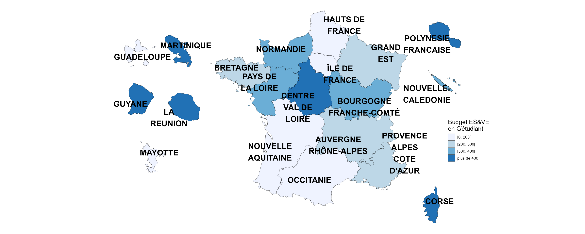
 | Moyenne du budget ES&VE en € par étudiant inscrit
AUVERGNE-RHONE-ALPES | 248
BOURGOGNE-FRANCHE-COMTE | 371
BRETAGNE | 253
CENTRE-VAL DE LOIRE | 744
CORSE * | 2626
GRAND EST | 234
HAUTS-DE-FRANCE | 112
ILE-DE-FRANCE | 192
NORMANDIE | 342
NOUVELLE-AQUITAINE | 179
OCCITANIE | 148
PAYS DE LA LOIRE | 378
PROVENCE-ALPES-COTE D'AZUR | 232
GUADELOUPE | 187
GUYANE | 752
MARTINIQUE | 1047
MAYOTTE | n.c.
LA REUNION | 804
POLYNÉSIE FRANÇAISE | 1806
NOUVELLE-CALÉDONIE | 361

* Le budget par étudiant en Corse est particulièrement important du fait de la convention d'application tripartite entre l'Etat, la collectivité de Corse et l'université de Corse pour les périodes 2018-2022 et 2023-2027.
Données moyennes sur 2022-2025
Source : MESRE-SIES, enquête biennale sur le financement de la recherche et du transfert de technologie (R&T), de l'enseignement supérieur et de la vie étudiante (ES&VE) par les collectivités territoriales 2025, système d'information SISE et autres enquêtes.
Champ : France ; conseils régionaux, conseils départementaux et assimilés, EPCI à financement propre d'une population totale de plus de 50 000 habitants, communes de plus de 30 000 habitants. D’autres collectivités ciblées sur les thématiques R&T et ES&VE par les partenaires du SIES sont également interrogées.

Fig 4
4. Répartition du financement de l’ESR par type de collectivité sur la période 2022-2025

 | Conseils régionaux | Conseils départementaux | Communes et EPCI
ES&VE | 57.4% | 8.3% | 34.3%
R&T | 74.6% | 6.0% | 19.4%

Données moyennes sur 2022-2025.
Source : MESRE-SIES, enquête biennale sur le financement de la recherche et du transfert de technologie (R&T), de l'enseignement supérieur et de la vie étudiante (ES&VE) par les collectivités territoriales 2025.
Champ : France ; conseils régionaux, conseils départementaux et assimilés, EPCI à financement propre d'une population totale de plus de 50 000 habitants, communes de plus de 30 000 habitants. D’autres collectivités ciblées sur les thématiques R&T et ES&VE par les partenaires du SIES sont également interrogées.

Fig. 5
5. Destination des financements en R&T sur la période 2022-2025

Opérations immobilières | Equipement de laboratoires public | Transferts de technologie - Aides en direction des entreprises innovantes | Réseaux HD, TIC R&T | Projets de recherche, chaires | Aides aux chercheurs | Diffusion de la culture scientifique | Budget R&T non-ventilé | Toutes opérations
19% | 15% | 35% | 1% | 13% | 13% | 5% | 0.5% | 100%

Données moyennes sur 2022-2025.
Source : MESRE-SIES, enquête biennale sur le financement de la recherche et du transfert de technologie (R&T), de l'enseignement supérieur et de la vie étudiante (ES&VE) par les collectivités territoriales 2025.
Champ : France ; conseils régionaux, conseils départementaux et assimilés, EPCI à financement propre d'une population totale de plus de 50 000 habitants, communes de plus de 30 000 habitants. D’autres collectivités ciblées sur les thématiques R&T et ES&VE par les partenaires du SIES sont également interrogées.

Fig. 6
6. Destination des financements en ES&VE sur la période 2022-2025

Opérations immobilières | Equipement de bâtiments | Aides au fonctionnement des établissements | Réseaux haut-débit et TIC | Aides aux étudiants | Promotion de l'ES&VE | ES&VE non ventilé | Toutes opérations
48% | 4% | 18% | 0.5% | 28% | 1.2% | 0.6% | 100%

Données moyennes sur 2022-2025.
Source : MESRE-SIES, enquête biennale sur le financement de la recherche et du transfert de technologie (R&T), de l'enseignement supérieur et de la vie étudiante (ES&VE) par les collectivités territoriales 2025.
Champ : France ; conseils régionaux, conseils départementaux et assimilés, EPCI à financement propre d'une population totale de plus de 50 000 habitants, communes de plus de 30 000 habitants. D’autres collectivités ciblées sur les thématiques R&T et ES&VE par les partenaires du SIES sont également interrogées.

Figure complémentaire
Financement annuel moyen de l’ESR de l'ensemble des collectivités territoriales sur la période 2022-2025
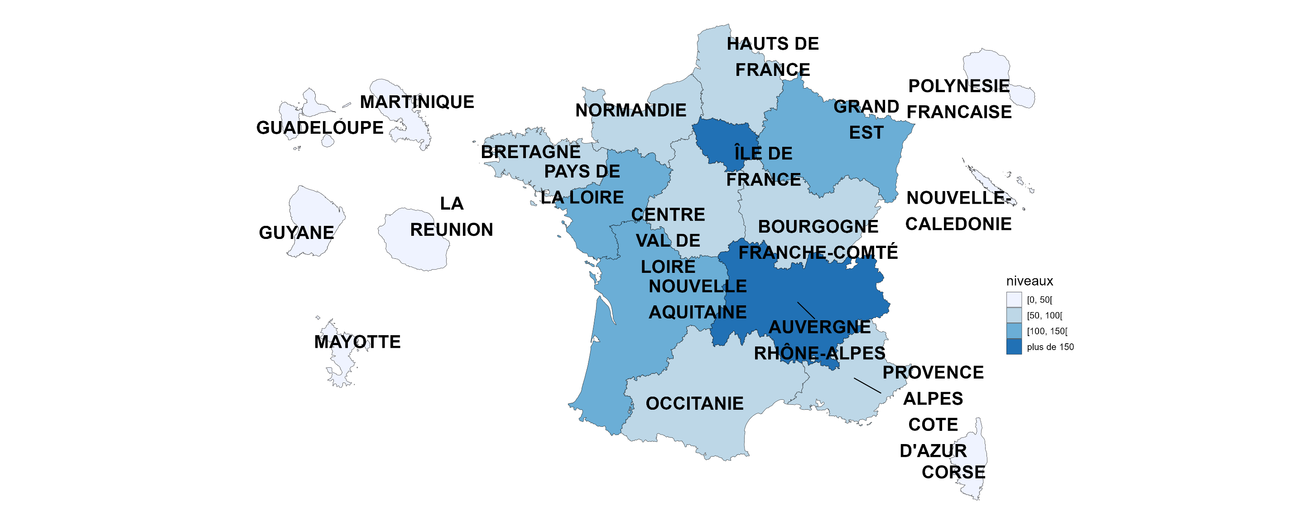
 | Financement annuel moyen ESR sur la période 2022-2025 (en M€)
AUVERGNE-RHONE-ALPES | 162
BOURGOGNE-FRANCHE-COMTE | 56
BRETAGNE | 98
CENTRE-VAL DE LOIRE | 78
CORSE | 19
GRAND EST | 114
HAUTS-DE-FRANCE | 76
ILE-DE-FRANCE | 271
NORMANDIE | 88
NOUVELLE-AQUITAINE | 118
OCCITANIE | 82
PAYS DE LA LOIRE | 118
PROVENCE-ALPES-COTE D'AZUR | 79
GUADELOUPE | 3
GUYANE | 4
MARTINIQUE | 12
MAYOTTE | n.c.
LA REUNION | 27
POLYNESIE FRANCAISE | 15
NOUVELLE-CALEDONIE | 4

Données moyennes sur 2022-2025.
Source : MESRE-SIES, enquête biennale sur le financement de la recherche et du transfert de technologie (R&T), de l'enseignement supérieur et de la vie étudiante (ES&VE) par les collectivités territoriales 2025.
Champ : France ; conseils régionaux, conseils départementaux et assimilés, EPCI à financement propre d'une population totale de plus de 50 000 habitants, communes de plus de 30 000 habitants. D’autres collectivités ciblées sur les thématiques R&T et ES&VE par les partenaires du SIES sont également interrogées.

